Skoðun
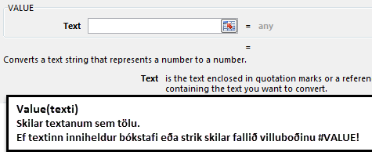
Skoðun ökutækja |  | Almennar reglur um skoðun ökutækja eru þær að færa á þær til skoðunar á skoðunarári eftir endastaf í númeri. Þannig á bifreið með 1 í endastaf að færast til skoðunar í janúar, 2 í endastaf í febrúar o.s.frv. Samkvæmt reglum er síðan tveggja mánaða frestur umfram þetta til að færa ökutækið til skoðunar. Þannig hefur bifreið með 1 í endastaf frest út mars á skoðunarári til að mæta til skoðunar. Heimilt er þó að færa ökutæki til skoðunar 6 mánuðum fyrr en endastafur segir til um (endastafur 7 strax í janúar) og öll ökutæki (óháð endastaf) má færa til skoðunar í upphafi árs hafi það gilda skoðun sem fór fram fyrir 1. nóvember árið áður.
Endastafur í númeri ræður í flestum tilfellum skoðunarmánuði

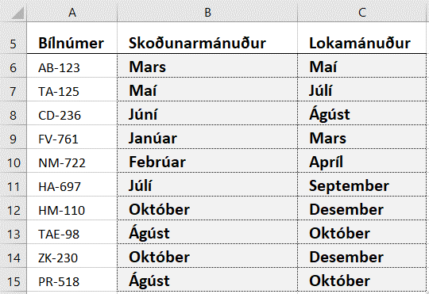
Bílnúmer | Skoðunarmánuður | Lokamánuður | Setjið formúlu í hólfið B6 sem skilar nafni mánaðarins sem bifreiðin á að fara í skoðun. Setjið sömu formúlu í hólfið C6 (veljið Lokamánuður í staðinn fyrir Skoðunarmánuður). – Afritið formúlurnar niður. Að klippa út síðustu tölu úr bílnúmerinu (Right) og fletta upp mánuðinum (Lookup). Af því að það eru bæði bókstafir og bandstrik í bílnúmerinu skilgreinir Excel tölurnar sem við klippum út úr því sem texta. Þess vegna er ekki hægt að nota þær til að fletta upp nema nota Value-fallið. Value-fallið endurskilgreinir töluna sem tölulegt gildi sem Right-fallið skilar.
AB-123
TA-125
CD-236
FV-761
NM-722
HA-697
HM-110
TAE-98
ZK-230
PR-518

Jöklar
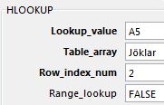
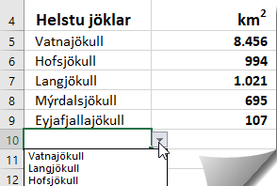
Setjið svæðið A1 til G2 í blokk og gefið heiti eftir dálki vinstra megin (Left column).
Verið með svæðið A1 til G2 áfram í blokk.
Veljið Formulas – Define Name Skrifið: Jöklar
Helstu jöklar | Vatnajökull | Langjökull | Hofsjökull | Mýrdalsjökull | Drangjökull | Eyjafjallajökull
km2 | 8,456 | 1,021 | 994 | 695 | 199 | 107

Helstu jöklar | km2
Búið til DropDown-lista:
Setjið svæðið A5 til A10 í blokk og veljið Data – Validation Veljið List úr fellivalmynd. Smellið á Source-línuna, ýtið á F3 og veljið Helstu jöklar

HLOOKUP stendur fyrir Horizontal Lookup (lárétt uppfletting).
HLOOKUP leitar fyrst til hægri að völdu gildi og síðan niður.
Föllin HLOOKUP og VLOOKUP eru notuð til að fletta upp gildum í töflum út frá ákveðnum forsendum.
Ath. Taflan þarf ekki að vera í stafrófsröð eins og þegar Lookup-fallið er notað.
A5 til A10: Veljið jökla úr fellivali.

Setjið HLOOKUP-formúluna í hólfið B5 og afritið niður.

Mæliein.
Setjið A1 til A2 í blokk og gefið heiti eftir efstu línu (Top row)
Setjið C1 til E9 í blokk og raðið eftir Lengd í metrum.
Setjið formúlu í hólfið D2 og afritið niður.
Deilið með fetunum í lengd í metrum
Fet | Tegund mílu | Fet | Lengd í metrum
0.3048 | Bresk |  | 1,609
 | Skosk |  | 1,814
 | Frönsk |  | 4,267
 | Dönsk |  | 7,500
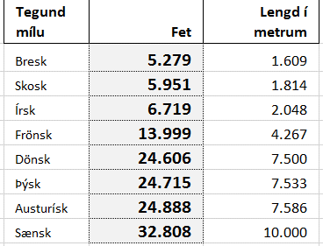
 | Austurísk |  | 7,586
 | Írsk |  | 2,048
 | Sænsk |  | 10,000
 | Þýsk |  | 7,533

Hjúskaparafm.
Setjið svæðið A1 til B17 í blokk og gefið heiti eftir efstu línu.
Setjið svæðið A2 til B17 í blokk.
Veljið: Formulas – Define Name: Afmæli
VLOOKUP stendur fyrir Vertical Lookup (Lóðétt uppfletting).
VLOOKUP leitar fyrst niður að völdu gildi og síðan til hægri.
VLOOKUP leitar aðeins til hægri við leitargildið.
Föllin HLOOKUP og VLOOKUP eru notuð til að fletta upp gildum í töflum út frá ákveðnum forsendum.
Ath. Taflan þarf ekki að vera í stafrófsröð eins og þegar Lookup-fallið er notað.
Fjöldi ára | Hjúskaparafmæli | Fjöldi ára | Hjúskaparafmæli
1 ár | Pappírsbrúðkaup
2 ár | Baðmullarbrúðkaup
3 ár | Leðurbrúðkaup
4 ár | Blóma- og ávaxtabrúðkaup
5 ár | Trébrúðkaup
Búið til DropDown-lista:
Setjið svæðið D2 til D17 í blokk og veljið Data – Validation Veljið List úr fellivalmynd. Smellið á Source-línuna og veljið Fjöldi ára
8 ár | Bronsbrúðkaup
10 ár | Tinbrúðkaup
12 ár | Silkibrúðkaup
15 ár | Kristalsbrúðkaup
20 ár | Postulinsbrúðkaup
25 ár | Silfurbrúðkaup
Veljið fjölda ára úr fellilista í D-dálki.
Setjið VLOOKUP-formúluna í hólfið E2.
30 ár | Perlubrúðkaup
40 ár | Rúbínbrúðkaup
50 ár | Gullbrúðkaup
Range_lookup
VLOOKUP leitar að
Nákvæmu gildi, þ.e. FALSE eða 0 í Range_lookup
Námunduðu gildi, þ.e. TRUE eða 1 í Range_lookup
55 ár | Smaragðsbrúðkaup
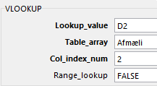
E2
60 ár | Demantsbrúðkaup

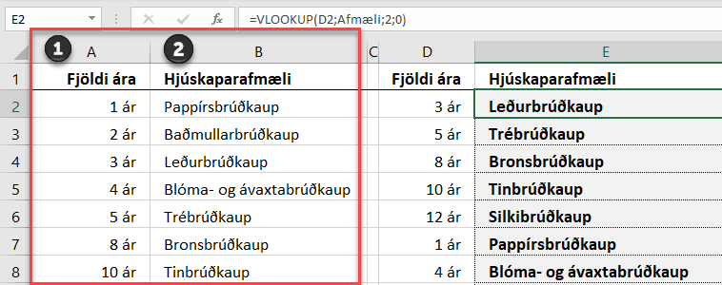
E2: Hér er leitað að því sem er í hólfinu D2. Leitað er í listanum Afmæli.
Niðurstaðan á að vera í dálki 2 í listanum og hún á að skila nákvæmu gildi (0 eða FALSE)
Listinn Afmæli
(A2 til B17)

VLOOKUP Range_lookup Það er hægt að sleppa síðasta liðnum, þ.e. TRUE eða FALSE (1 eða 0). Ef TRUE er skrifað á Range_lookup línuna er leitað að hæsta gildi sem er lægra en gildið sem leitað er eftir, þ.e. ekki er nauðsynlegt að finna nákvæmlega gildið sem beðið er um – þ.e.a.s. leitað er á einhverju bili.
Því er betra að skrifa FALSE eða 0 á Range_lookup línuna.

Steinn
Setjið svæðið A1 til B13 í blokk og gefið heiti eftir efstu línu.
Setjið svæðið A2 til B13 í blokk. Veljið Formulas – Define Name og skrifið: Steinar
____________________________
Búið til DropDown-lista:
Setjið svæðið D2 til D13 í blokk og veljið Data – Validation Veljið List úr fellivalmynd. Smellið á Source-línuna og veljið Mánuður
Mánuður | Steinn mánaðarins | Mánuður | Steinn mánaðarins
Janúar | Granat
Febrúar | Ametyst
Mars | Blóðsteinn
Apríl | Demantur
Maí | Smaragður
Júní | Perla
Júlí | Rúbín
Ágúst | Sardonyx
September | Safír
Október | Ópal
Nóvember | Tópas
Desember | Turkís

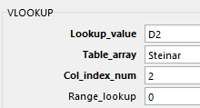
E2

Veljið mánaðaheiti úr fellilista í D-dálki.
Setjið VLOOKUP-formúluna í hólfið E2.

Gögn
Setjið svæðið A2 til C12 í blokk og gefið heiti eftir efstu línu:
Setjið A3 til C12 í blokk
Veljið: Formulas – Define Name: Verðskrá Notið við útreikninga á næstu síðu.
Gögn fyrir reikning
Vörunúmer | Vöruheiti | Verð
17320 | Töflutúss | 197 ISK
8000574 | Áherslupennar | 249 ISK
712303 | Teikniblýantar | 394 ISK
318-3 | Glærupennar | 345 ISK
348WP4 | Stílabók | 226 ISK
254841 | Skrúfblýantar | 444 ISK
7024 | Strokleður | 98 ISK
7400488 | Yddarar | 226 ISK
135426 | Bréfabindi | 749 ISK
49501 | Plastmappa | 98 ISK

Reikn
Reikningur |  |  |  |  | Leiðbeiningar

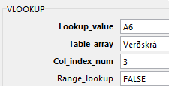
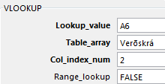
Setjið svæðið C3 til D3 í blokk og gefið heiti eftir dálki vinstra megin (Left column)
Setjið svæðið C5 til C15 í blokk og gefið heiti eftir efstu línu (Top row)
Setjið svæðið D5 til D15 í blokk og gefið heiti eftir efstu línu.
Setjið svæðið D16 til E16 í blokk og gefið heiti eftir dálki vinstra megin.
Búið til DropDown-lista:
Setjið svæðið A6 til A15 í blokk og veljið Data – Validation Veljið List úr fellivalmynd. Smellið á Source-línuna og veljið Vörunúmer OK
Veljið Vörunúmer úr fellilista.
Setjið VLOOKUP-formúluna í hólfið B6 og afritið niður.
Setjið VLOOKUP-formúluna í hólfið D6 og afritið niður.
Setjið formúlur í D- og E-dálk
B6
D6
 |  | Vsk. | 24%

Vörunúmer | Vöruheiti | Fjöldi eininga | Verð | Verð samtals
135426 |  | 2
318-3 |  | 4
348WP4 |  | 6
7400488 |  | 8
17320 |  | 5
7024 |  | 6
8000574 |  | 12
254841 |  | 3
135426 |  | 7
49501 |  | 9
 |  |  | Samtals án vsk.

 |  |  | Samtals með vsk.

Dæmi
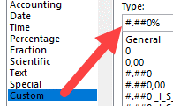
Guðni kaupir bíl á 550.000 kr. en selur hann hálfu ári síðar á 450.000 kr.
Hve mörgum % tapar hann á sölunni?
550,000 kr. | 450,000 ISK

Innkaupsverð á lampa er 25.000 kr. Hann er seldur með 40% álagningu. Á útsölu er hann seldur á 25.500 kr.
Finnið verðið með 40% álagningu?
Hve mörg % var verðlækkunin á útsölunni?
25,000 ISK | 40% | 25,500 ISK
Verð með 40% álagningu
Verðlækkun á útsölu

Tré er 12 m á hæð. Þegar það var sett niður var það 0,8 m hátt
Um hve mörg prósent hefur tréð hækkað?
12 m | 0.8 m
Talnaútlit:

Rank.avg
Gefið svæðinu B1:B9 heiti eftir efstu línu. Setjið formúluna RANK.AVG í hólfið C2 og afritið niður.
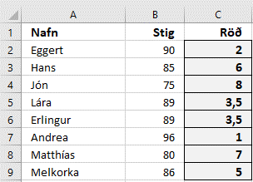
Nafn | Stig | Röð
Eggert | 90
Hans | 85
Jón | 75
Lára | 89
Erlingur | 89
Andrea | 96
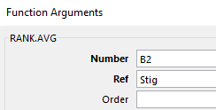
Matthías | 80
Melkorka | 86

